wykres 1
Struktura powierzchni użytkowej budynków niemieszkalnych oddanych do użytkowania w 1 półroczu 2026 r.
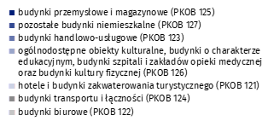
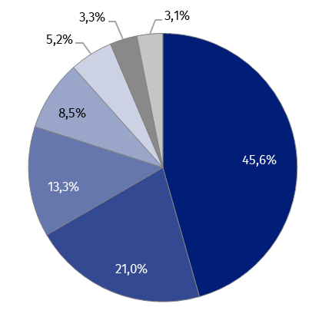
(PKOB 125) budynki przemysłowe i magazynowe | 45.6%
(PKOB 127) pozostałe budynki niemieszkalne | 21.0%
(PKOB 123) budynki handlowo-usługowe | 13.3%
(PKOB 126) ogólnodostępne obiekty kulturalne, budynki o charakterze edukacyjnym, budynki szpitali i zakładów opieki medycznej oraz budynki kultury fizycznej | 8.5%
(PKOB 121) hotele i budynki zakwaterowania turystycznego | 5.2%
(PKOB 124) budynki transportu i łączności | 3.3%
(PKOB 122) budynki biurowe | 3.1%

wykres 2
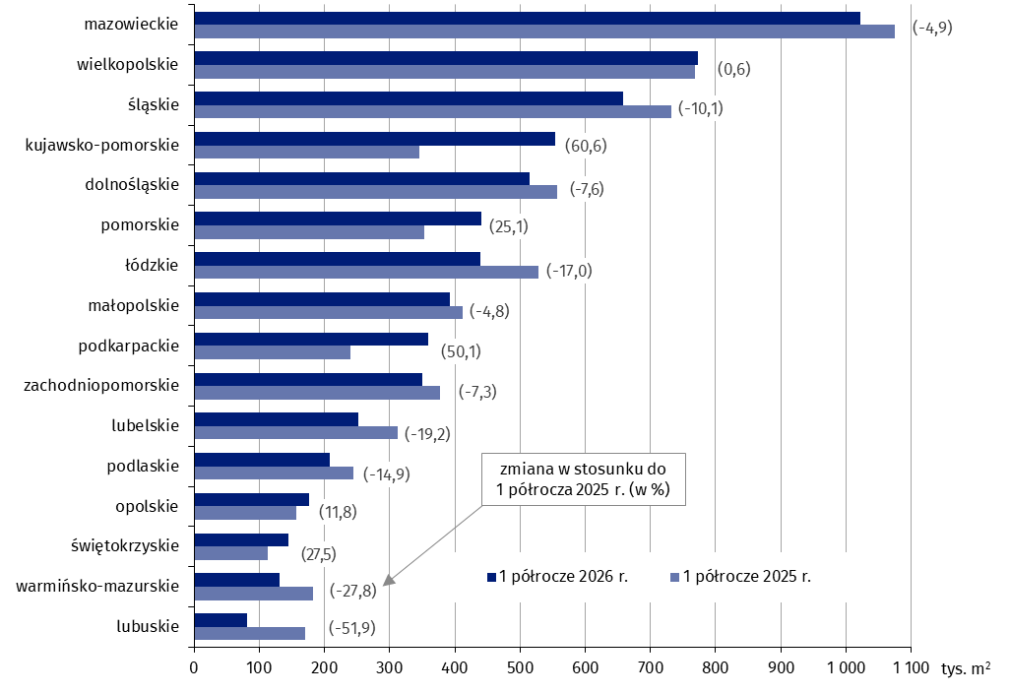
Powierzchnia użytkowa budynków niemieszkalnych oddanych do użytkowania w 1 półroczu 2026 r. według województw (tys. m2)
 | 1 półrocze 2026 r. | 1 półrocze 2025 r. | Zmiana
lubuskie | 81,864 | 170,178 | (-51.9)
warmińsko-mazurskie | 131,527 | 182,110 | (-27.8)
świętokrzyskie | 145,064 | 113,736 | (27.5)
opolskie | 175,779 | 157,166 | (11.8)
podlaskie | 207,690 | 244,154 | (-14.9)
lubelskie | 252,325 | 312,285 | (-19.2)
zachodniopomorskie | 349,917 | 377,501 | (-7.3)
podkarpackie | 359,356 | 239,426 | (50.1)
małopolskie | 391,778 | 411,519 | (-4.8)
łódzkie | 438,592 | 528,244 | (-17.0)
pomorskie | 441,290 | 352,885 | (25.1)
dolnośląskie | 514,591 | 556,722 | (-7.6)
kujawsko-pomorskie | 554,153 | 345,093 | (60.6)
śląskie | 658,122 | 731,761 | (-10.1)
wielkopolskie | 773,237 | 768,659 | (0.6)
mazowieckie | 1,022,453 | 1,075,316 | (-4.9)

wykres 3
Powierzchnia użytkowa budynków biurowych oddanych do użytkowania w 1 półroczu 2026 r. według województw (tys. m2)
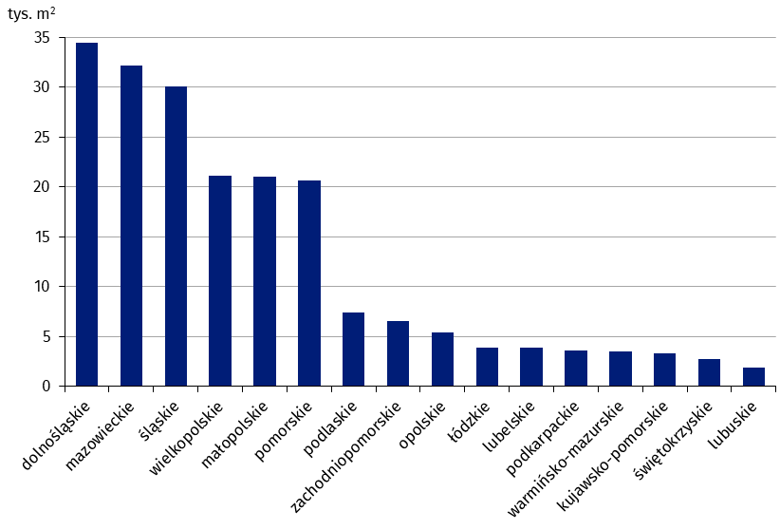
dolnośląskie | 34,505
mazowieckie | 32,177
śląskie | 30,119
wielkopolskie | 21,095
małopolskie | 21,065
pomorskie | 20,672
podlaskie | 7,412
zachodniopomorskie | 6,568
opolskie | 5,389
łódzkie | 3,898
lubelskie | 3,868
podkarpackie | 3,599
warmińsko-mazurskie | 3,541
kujawsko-pomorskie | 3,302
świętokrzyskie | 2,787
lubuskie | 1,871

wykres 4
Powierzchnia użytkowa budynków handlowo-usługowych oddanych do użytkowania w 1 półroczu 2026 r. według województw (tys. m2)

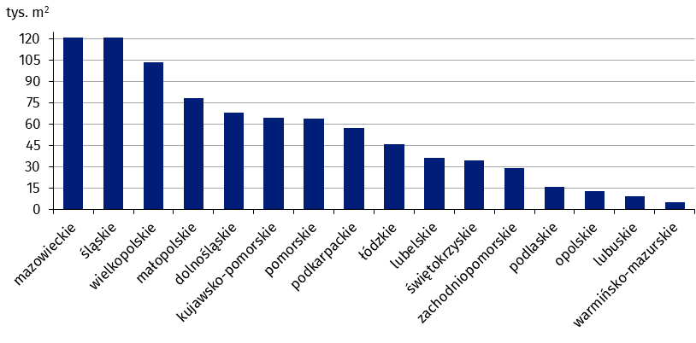
mazowieckie | 121,154
śląskie | 121,014
wielkopolskie | 103,866
małopolskie | 78,509
dolnośląskie | 68,082
kujawsko-pomorskie | 64,874
pomorskie | 64,215
podkarpackie | 57,304
łódzkie | 45,751
lubelskie | 36,320
świętokrzyskie | 34,389
zachodniopomorskie | 28,950
podlaskie | 16,124
opolskie | 12,860
lubuskie | 9,370
warmińsko-mazurskie | 5,196

wykres 5
Powierzchnia użytkowa budynków przemysłowych oddanych do użytkowania w 1 półroczu 2026 r. według województw (tys. m2)

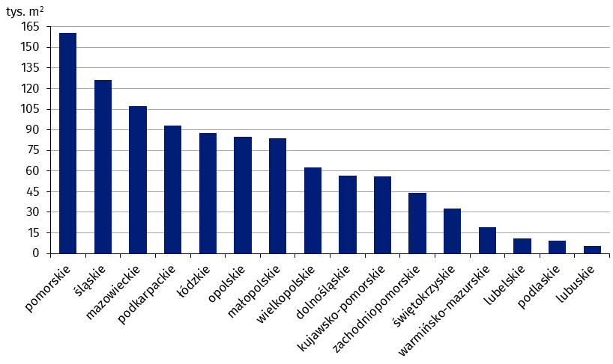
pomorskie | 160,528
śląskie | 126,059
mazowieckie | 107,342
podkarpackie | 93,249
łódzkie | 87,828
opolskie | 84,910
małopolskie | 83,750
wielkopolskie | 62,833
dolnośląskie | 56,861
kujawsko-pomorskie | 55,964
zachodniopomorskie | 44,079
świętokrzyskie | 32,867
warmińsko-mazurskie | 18,973
lubelskie | 10,847
podlaskie | 9,388
lubuskie | 5,616

wykres 6
Powierzchnia użytkowa budynków magazynowych oddanych do użytkowania w 1 półroczu 2026 r. według województw (tys. m2)

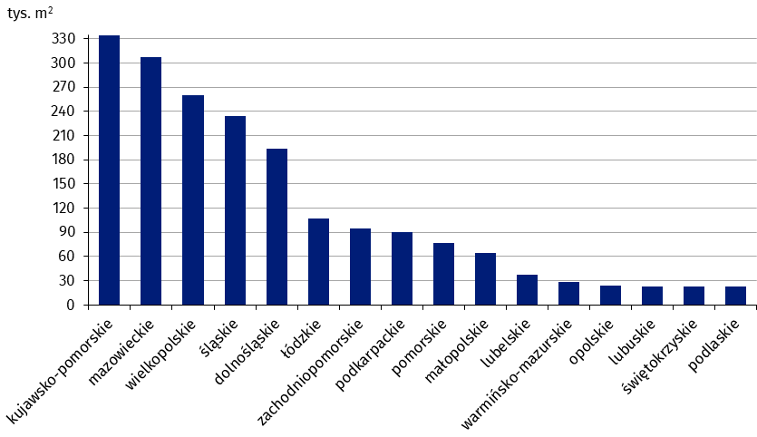
kujawsko-pomorskie | 334,477
mazowieckie | 307,061
wielkopolskie | 259,526
śląskie | 234,048
dolnośląskie | 194,017
łódzkie | 106,949
zachodniopomorskie | 94,720
podkarpackie | 89,800
pomorskie | 77,046
małopolskie | 64,825
lubelskie | 37,463
warmińsko-mazurskie | 28,170
opolskie | 23,499
lubuskie | 23,267
świętokrzyskie | 22,698
podlaskie | 22,443

wykres 7
Powierzchnia użytkowa budynków gospodarstw rolnych oddanych do użytkowania w 1 półroczu 2026 r. według województw (tys. m2)

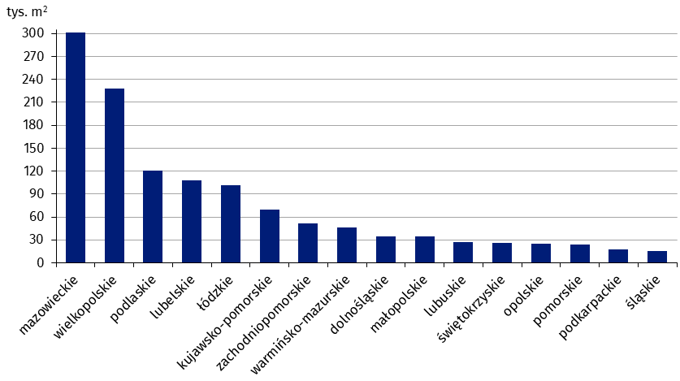
mazowieckie | 301,014
wielkopolskie | 228,440
podlaskie | 121,046
lubelskie | 107,591
łódzkie | 101,284
kujawsko-pomorskie | 69,448
zachodniopomorskie | 51,839
warmińsko-mazurskie | 46,252
dolnośląskie | 34,963
małopolskie | 34,456
lubuskie | 26,944
świętokrzyskie | 26,081
opolskie | 25,317
pomorskie | 23,728
podkarpackie | 17,819
śląskie | 15,477

wykres 8
Struktura powierzchni użytkowej nowych budynków niemieszkalnych, na których budowę wydano pozwolenia w 1 półroczu 2026 r.
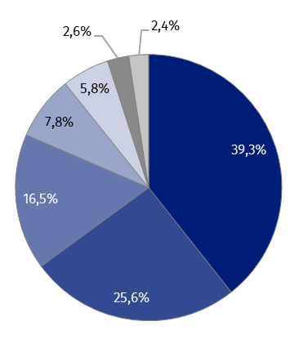
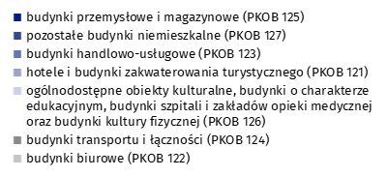
(PKOB 125) budynki przemysłowe i magazynowe | 39.3%
(PKOB 127) pozostałe budynki niemieszkalne | 25.6%
(PKOB 123) budynki handlowo-usługowe | 16.5%
(PKOB 121) hotele i budynki zakwaterowania turystycznego | 7.8%
(PKOB 126) ogólnodostępne obiekty kulturalne, budynki o charakterze edukacyjnym, budynki szpitali i zakładów opieki medycznej oraz budynki kultury fizycznej | 5.8%
(PKOB 124) budynki transportu i łączności | 2.6%
(PKOB 122) budynki biurowe | 2.4%

wykres 9
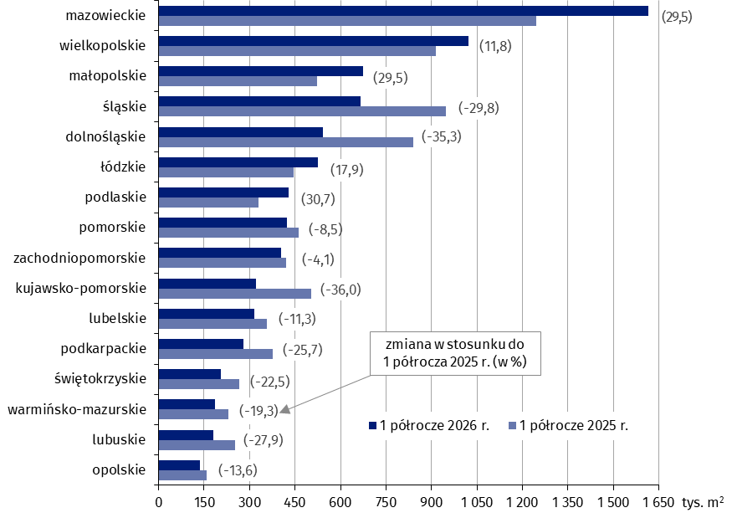
Powierzchnia użytkowa nowych budynków niemieszkalnych, na których budowę wydano pozwolenia w 1 półroczu 2026 r. według województw (tys. m2)
 | 1 półrocze 2025 r. | 1 półrocze 2026 r. | Zmiana
opolskie | 159,201 | 137,552 | (-13.6)
lubuskie | 251,671 | 181,521 | (-27.9)
warmińsko-mazurskie | 230,790 | 186,296 | (-19.3)
świętokrzyskie | 264,777 | 205,185 | (-22.5)
podkarpackie | 375,312 | 278,860 | (-25.7)
lubelskie | 357,244 | 316,940 | (-11.3)
kujawsko-pomorskie | 503,771 | 322,535 | (-36.0)
zachodniopomorskie | 420,456 | 403,063 | (-4.1)
pomorskie | 463,098 | 423,838 | (-8.5)
podlaskie | 328,413 | 429,231 | (30.7)
łódzkie | 444,943 | 524,770 | (17.9)
dolnośląskie | 838,902 | 542,591 | (-35.3)
śląskie | 948,450 | 665,954 | (-29.8)
małopolskie | 521,653 | 675,483 | (29.5)
wielkopolskie | 915,632 | 1,023,275 | (11.8)
mazowieckie | 1,246,510 | 1,614,664 | (29.5)

